CollectiveAccess
Image | Object | Description | Date
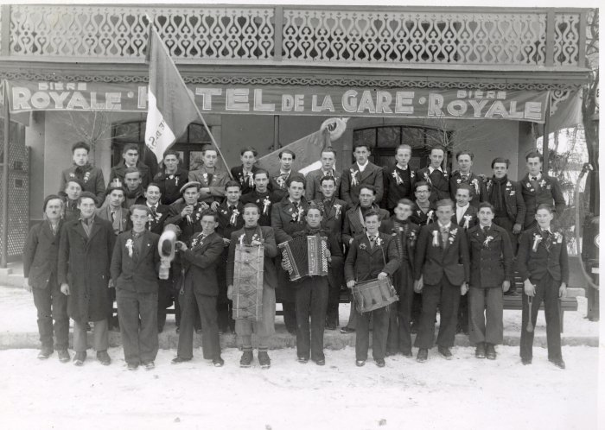 | Photo des conscrits à Samoëns - 3 janvier 1940 (12-029) | Photo des conscrits à Samoëns - 3 janvier 1940 Noms sur la 2e photo.
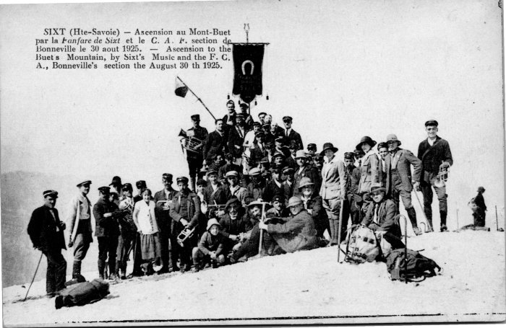 | Ascension au Buet par la fanfare de Sixt -1925 (2-4089) | Ascension au Buet par la fanfare de Sixt le 30 aout 1925
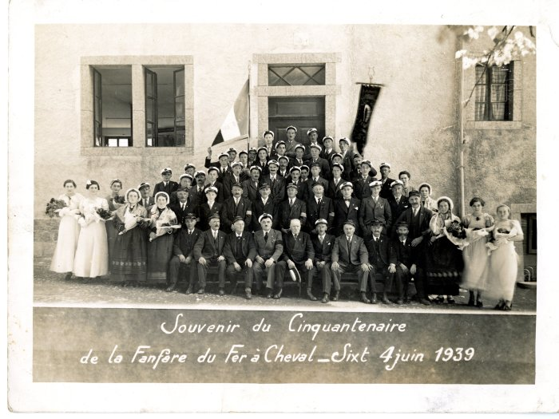 | Souvenir du Cinquantenaire de la fanfare du Fer-à-Cheval - 1939 (21-020) | Souvenir du Cinquantenaire de la fanfare du Fer-à-Cheval le 4 juin 1939 2e femme en blanc à gauche : Marcelle BRUN, à côté : Renée MOGENIER et Ida 4e homme, 1er avec la casquette derrière les femmes JOENNOZ (garde champêtre) En haut : Robert PIN, Pierre DEFFAYET et Henri PIN en dessous à gauche avec la caquette en biais : Noel MOGENIER 1ere à droite en blanc : Germain PIN
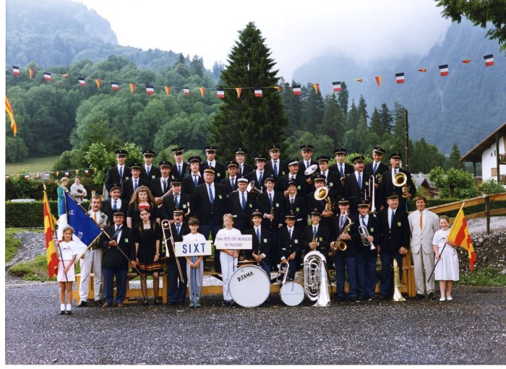 | Photo de la fanfare de Sixt à la fête des Musiques à Samoëns en 1989 (21-022) | Photo de la fanfare de Sixt à la fête des Musiques à Samoëns en 1989 De gauche à droite : 1er rang Christian CHAUPLANNAZ, André BIORD, Stéphanie LEMONIER, Patrick DENAMBRIDE, Nicolas RIONDEL, Nicolas ANTHONIOZ, Karine RICHARD, Yann CASSINA, Jérome CASSINA, Philippe OUVRIER-BUFFET, Martial PIN, Jean Michel PIN, Paul RIONDEL, Aurélie VEISY 2e rang : Lucien DENAMBRIDE, Vanessa CELLA, Joseph (jojo) DEFFAYET, Georges MONET, Jean MOGENIER, Alexandra PIN, Véronique TOMASSINO, Herbé CASEROTTO 3e rang : Daniel DUCROZ, Claude MOCCAND-JACQUET, Pascal DEFFAYET, Didier MOGENIER, Guillaume MOGENIER, Olivier MOGENIER, Hubert DENAMBRIDE, Christian PIN, Alexandre CHENEVAL 4e rang : Thierry MOGENIER, William MOGENIER, Jean Noel MONNET, Manou MONNET, Rachel MONNET, Roger PIN, Marc DEFFAYET, François DENAMBRIDE, François ISIDORE DEFFAYET
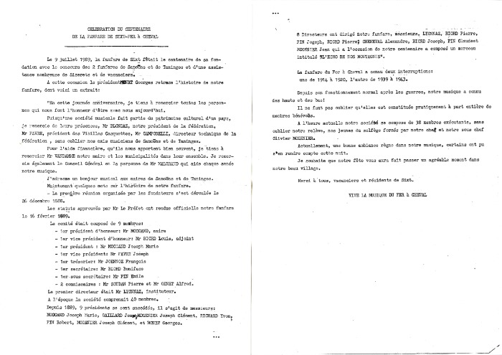 | Discours de la célébration du Centenaire de la Fanfare de Sixt-Fer-à-Cheval (24-012) | Discours de la célébration du Centenaire de la Fanfare de Sixt-Fer-à-Cheval le 9 juillet 1989
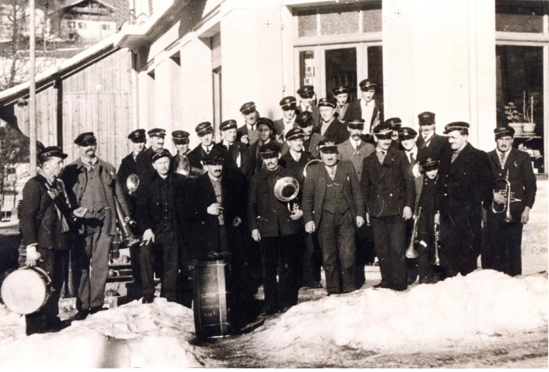 | Photo de la Fanfare de Sixt (24-013) | Photo de la Fanfare de Sixt 1950-1960
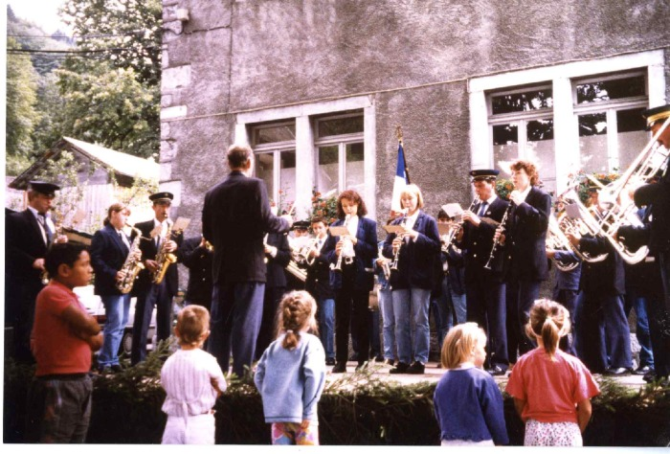 | Photos de la musique de Sixt le 15 aout 1995 (24-020) | Photos de la musique de Sixt le 15 aout 1995 1er photo de gauche à droite : Joseph (Jojo) DEFFAYET, Marianne BOUVET, Claude MOCCAND, Jean MOGENIER (chef d'orchestre), Arnaud MOGENIER, Nathalie JOENNOZ, Aurélie MOCCAND JACQUET, Daniel DUCROZ, Alexandra PIN 2e photo : Jean MOGENIER 3e photo : Patrick DENAMBRIDE, Martine MONNET, Christian PIN, Joseph DEFFAYET, Alexandra PIN et Daniel DUCROZ (à la clarinette), Jean MOGENIER (chef d'orchestre), Marie Pascale et Anne Lise PERRIER 4e photo ; Jean MOGENIER, Nicole 5e photo : Jérome CASSINA (au piston), Nathalie JOENNOZ, Aurélie MOCCAND JACQUET, Daniel DUCROZ, Alexandra PIN, Jean MOGENIER, Christian PIN (au trombone)
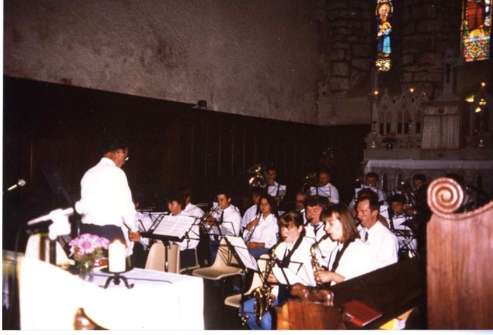 | Photo de l'harmonie de Sixt à l'église (24-024) | Photo de l'harmonie de Sixt à l'église De gauche à droite : Jean MOGENIER, Alexandra PIN, Arnaud MOGENIER, Astrid MONET, Marianne BOUVET, Joseph (jojo) DEFFAYET, Véronique OUVRIER BUFFET, Claude MOCCAND JACQUET, Stéphane BOUVET (au fond) Derrière à la contrebasse Emmanuel (Manou) MONET et Jean Michel PIN
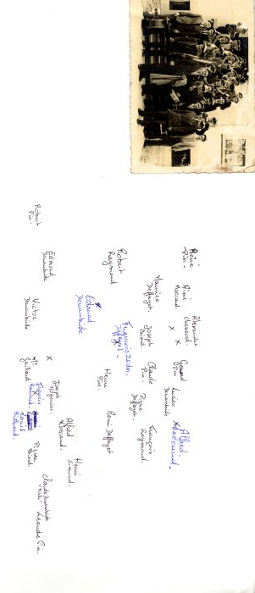 | Photo de la musique de Sixt en voyage à Virieu-Le-Grand, Ain le 14 juin 1953 (27-007) | Photo de la musique de Sixt en voyage à Virieu-Le-Grand, Ain le 14 juin 1953 René PIN, Aimé MOCCAND, Alexandre CHENEVAL, Gérard PIN, Lucien DENAMBRIDE, Alfred MOCCAND Maurice DEFFAYET, Joseph BIORD, Claude PIN, Pierre DEFFAYET, François RAYMOND Robert RAYMOND, François ISIDORE DEFFAYET Edouard DENAMBRIDE, Henri PIN, René DEFFAYET Joseph MOGENIER, Alfred MOCCAND, Henri SIMOND Robert PIN, Edmond DENAMBRIDE, Victor DENAMBRIDE, Mr GAILLARD, Francis RANAUD, Louis RICHARD, Pierre BIORD, Claude DENAMBRIDE (mali), Léandre PIN
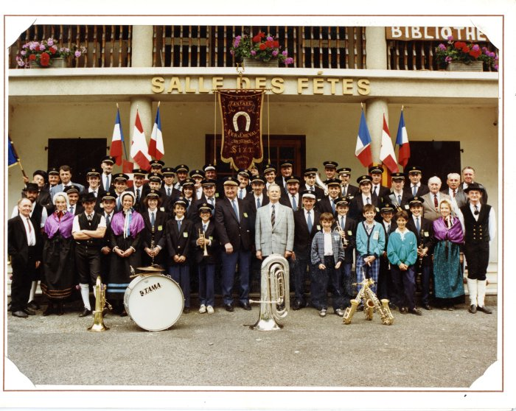 | Photo de la fête des Vieilles Casquettes en 1989 (27-008) | Photo de la fête des Vieilles Casquettes en 1989 1 : Joseph MOGENIER, 2 : André BIORD, 3 François MONET, 4 : Alexandre CHENEVAL, 5 : Gabriel DUCROZ, 6 : Didier MOGENIER 7 : Martial PIN, 8 : Olivier MOGENIER, 9 : ?, 10 : Jean Michel PIN, 11 : Marc DEFFAYET, 12 :Patrice MOCCAND, 13 : Lucien DENAMBRIDE, 14 : Guillaume MOGENIER, 15 : Philippe OUVRIER BUFFET, 16 : Daniel DUCROZ, 17 : William MOGENIER, 18 : Thierry MOGENIER, 19 : Laurence DUCROZ, 20 : Joseph (jojo) DEFFAYET, 21 : François Isidore DEFFAYET, 22 : Hervé DUCROZ, 23 : Christian PIN, 24 : Hubert DENAMBRIDE, 25 : François DENAMBRIDE, 26 : Patrick DENAMBRIDE, 27 : Rachel MONET, 28 : Emmanuel MONNET, 29 : Jean Noel MONNET, 30 : Roger PIN, 31 : Henri PIN, 32 : René DENAMBRIDE, 33 : Maurice PIN, 34 : René BARBIER, 35 : Clotilde SIMOND, 36 : Xavier FORRAX, 37 : Hervé CASEROTTO, 38 : Anne MAUDUIT, 39 : Alexandra PIN, 40 : Véronique DUCROZ, 41 : Jérome CASSINA, 42 : Georges MONNET, 43 : Claude MOCCAND JACQUET, 44 : VANDAME, 45 : Jean MOGENIER, 46 : Jean Marie PIN, 47 : Olivier DUCROZ, 48 : Stéphane BOUVET, 49 : Yann CASSINA, 50 : Nicolas DUCROZ, 51 : Karine CASSINA, 52 : Emmanuelle DEFFAYET, 53 : Vincent MONET
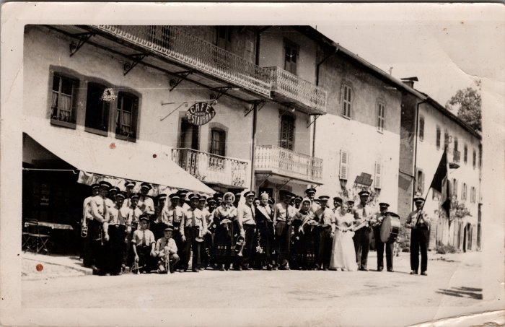 | Photo de groupe à la fête de la musique à Sixt (27-056) | Photo de groupe à la fête de la musique à Sixt
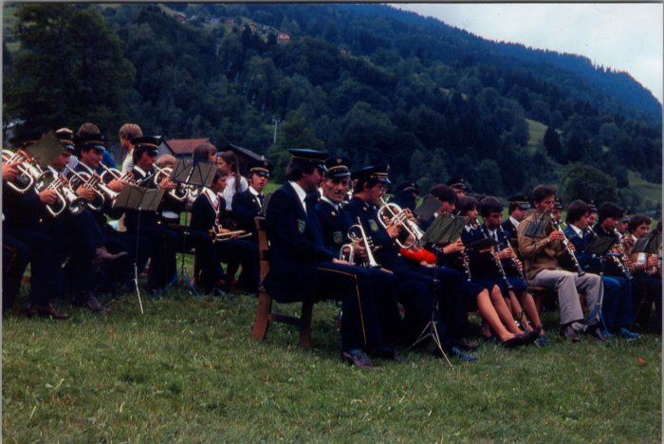 | Photos de la musique à la fête des métiers - aout 1980 (27-059) | Photos de la musique à la fête des métiers - aout 1980
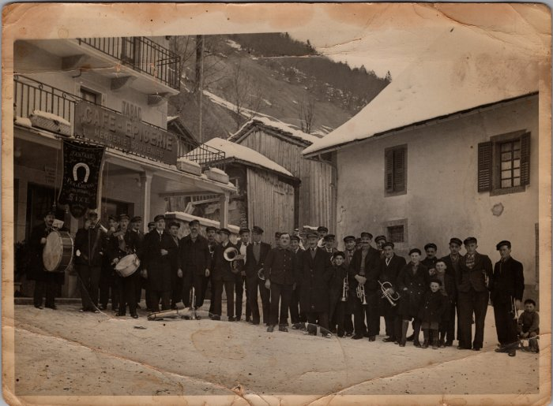 | Photo de groupe de la fanfare de Sixt dans les années 30 (29-006) | Photo de groupe de la fanfare de Sixt dans les années 30
 | Photos de la musique aux Fonts le 5 septembre 1992 (30-011) | Photos de la musique aux Fonts le 5 septembre 1992
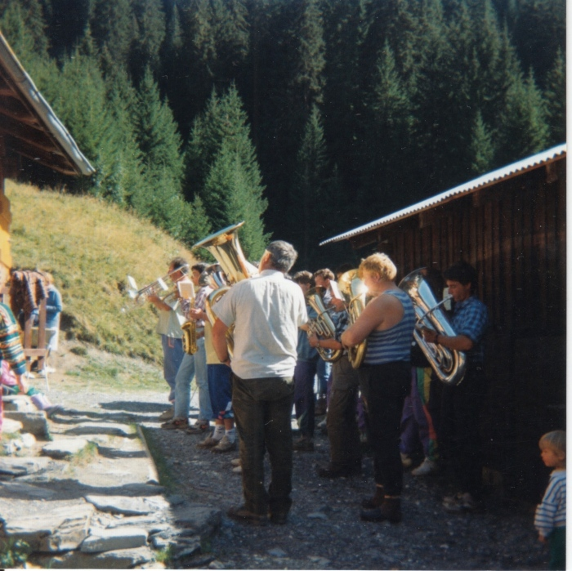 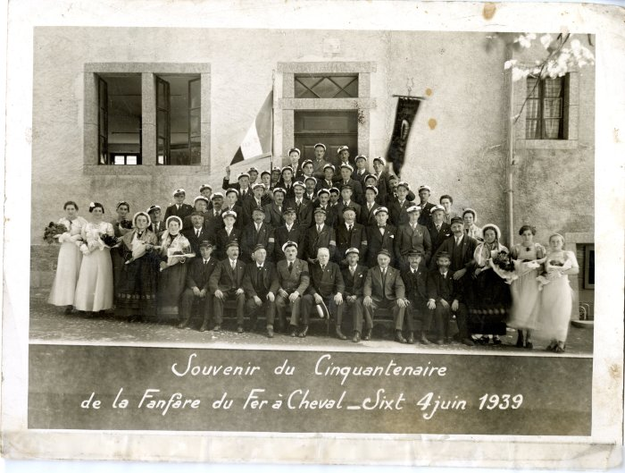 | Souvenir du Cinquantenaire de la Fanfare du Fer-à-Cheval à Sixt le 4 juin 1939 (40-006) | Souvenir du Cinquantenaire de la Fanfare du Fer-à-Cheval à Sixt le 4 juin 1939
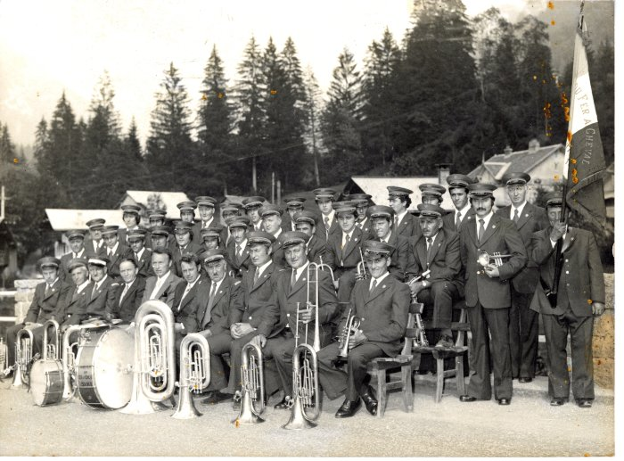 | Photo de la fanfare de Sixt 1978-80 (40-014) | Photo de la fanfare de Sixt 1978-80 1er rang de gauche à droite : Roland MOGENIER "Milan", Robert RAYMOND, Joseph BIORD (chef), René BARBIER "Piroux" (2e adjoint), Jean Baptiste MONET (maire), Jean MOGENIER "Milan" (1er adjoint), Joseph Clément MOGENIER "Milan" (président), Georges MONET, Maurice DEFFAYET "Colu", François Isidore DEFFAYET "Baban", 2e rang :PIN Claude, Louis MOCCAND "tambourni", François DENAMBRIDE (mexicain), Hervé PIN, André BARBIER? Patrick DENAMBRIDE, Philippe DEFFAYET ou Jean Yves PIN, Joseph RAYMOND, Henry PIN, Lucien DENAMBRIDE, Marc DEFFAYET "toto", Dominique BARBIER, René DENAMBRIDE, Christian PIN, André BIORD 3e rang : Jean-Claude BETEND, Hubert DENAMBRIDE, André DENAMBRIDE (Dédé Mali), Jean Michel PIN, Bernard DENAMBRIDE (Mali), Marcel DEFFAYET "Toto", Martial PIN, Joseph DEFFAYET "Toto", Didier MOGENIER, Olivier MOGENIER, Pascal DEFFAYET, Eric PIN, Robert PIN
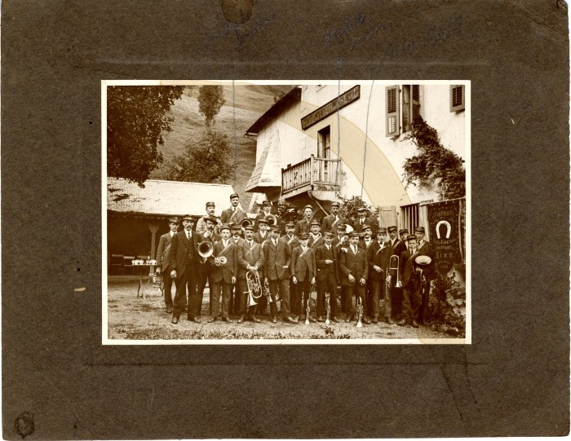 | Photo de la fanfare de Sixt dans les années 20 (40-015) | Photo de la fanfare de Sixt dans les années 20
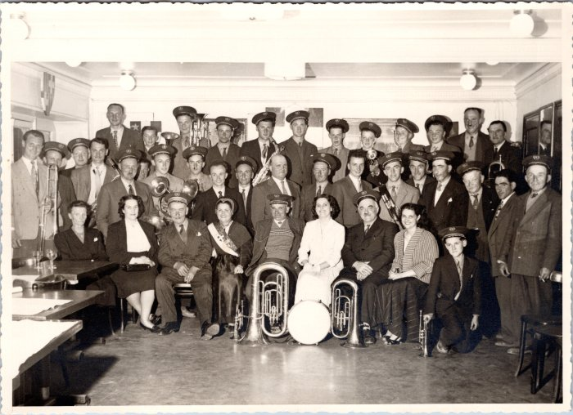 | Photo de groupe des vieilles casquettes (48-001) | Photo de groupe des vieilles casquettes De gauche à droite : En haut : Rémi DEFFAYET, ?,?, François RAYMOND, ?, Henri PIN, Jean MOGENIER, William MOGENIER Au milieu : (3e) Robert PIN, (5e) Joseph MOGENIER
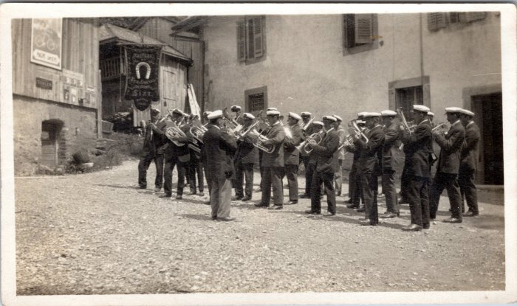 | Photo de la fanfare de Sixt Fer-à-Cheval (48-004) | Photo de la fanfare de Sixt Fer-à-Cheval
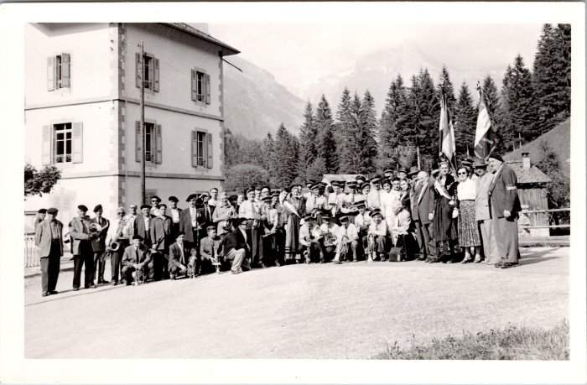 | Photo de groupe de l'harmonie de Sixt (48-005) | Photo de groupe de l'harmonie de Sixt
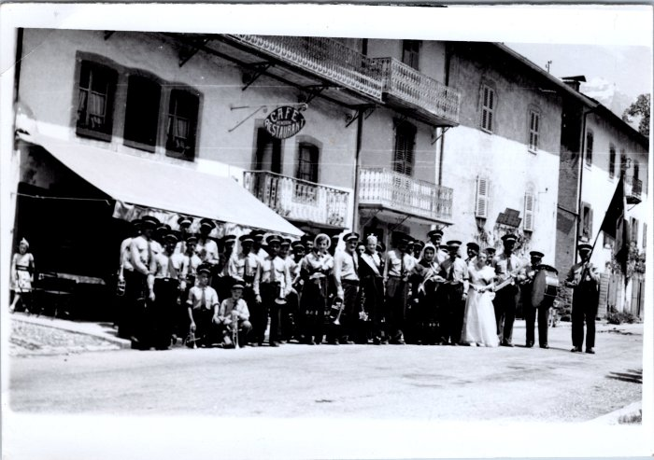 | Photo de groupe de la fanfare de Sixt (48-006) | Photo de groupe de la fanfare de Sixt
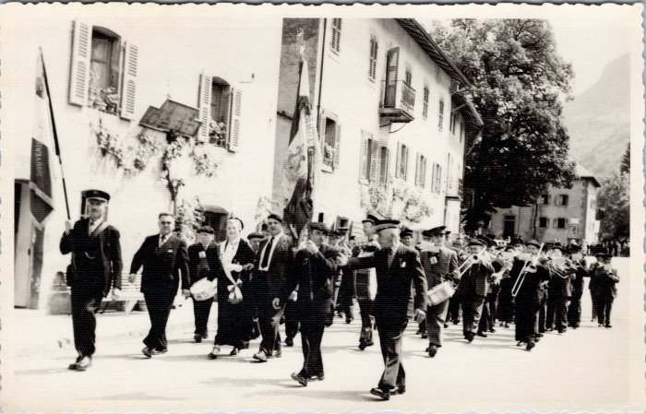 | Défilé de la fanfare de Sixt (48-008) | Défilé de la fanfare de Sixt
 | Photos de la fanfare au Grenairon et au Buet (54-010) | Photos de la fanfare au Grenairon et au Buet
 | La fanfare défile dans le village sur les quais du Giffre (54-011) | La fanfare défile dans le village sur les quais du Giffre
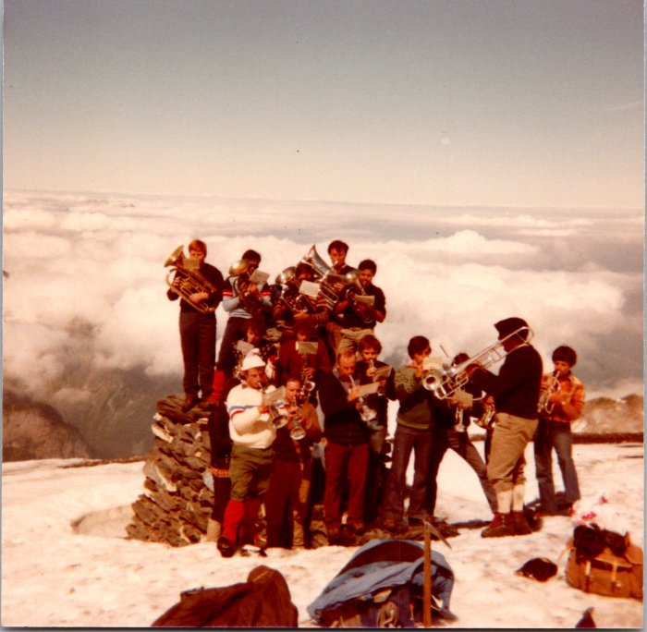 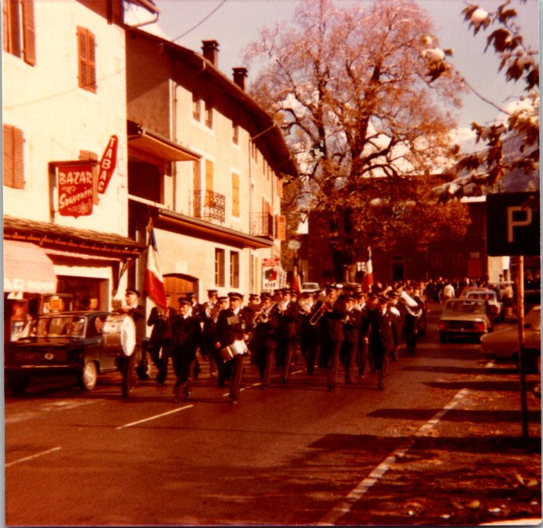 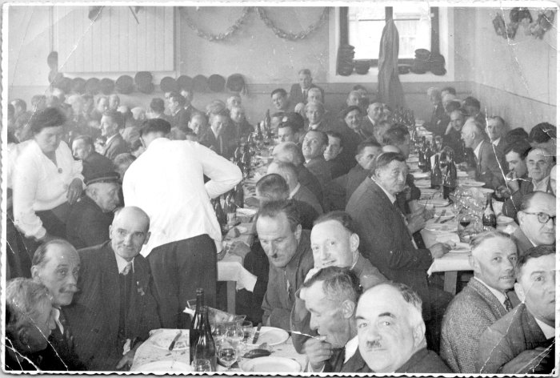 | Photo des vieilles casquettes lors d'un repas en 1955 (55-013) | Photo des vieilles casquettes lors d'un repas le 22 mai 1955 Victor D René PIN François RANNAUD Pierre DEFFAYET Robert PIN Louis PIN Jean GAILLARD
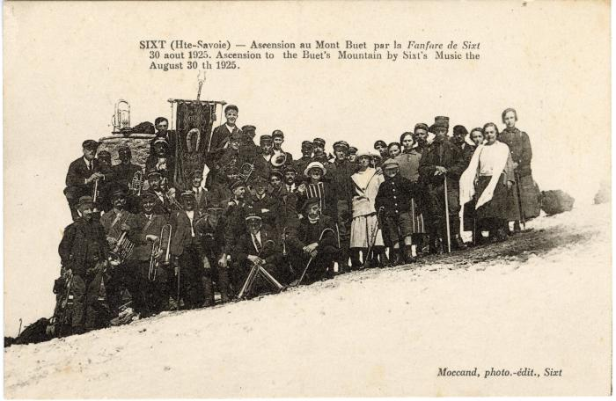 | Photo de groupe pour l'ascension au Mont Buet par la Fanfare de Sixt le 30 août 1925 (56-085) | Photo de groupe pour l'ascension au Mont Buet par la Fanfare de Sixt le 30 août 1925
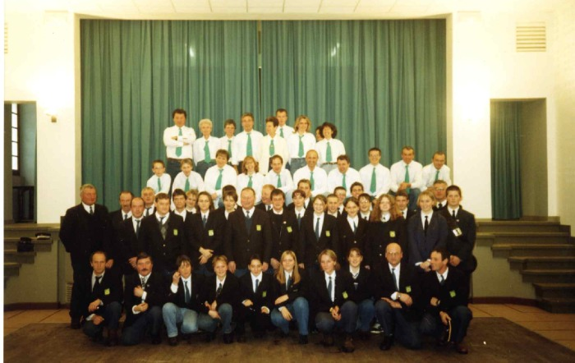 | Fanfare de Sixt Fer A Cheval et chorale la Sizère (7-011) | Fanfare de Sixt Fer A Cheval et chorale la Sizère dans L'ancienne salle des fêtes
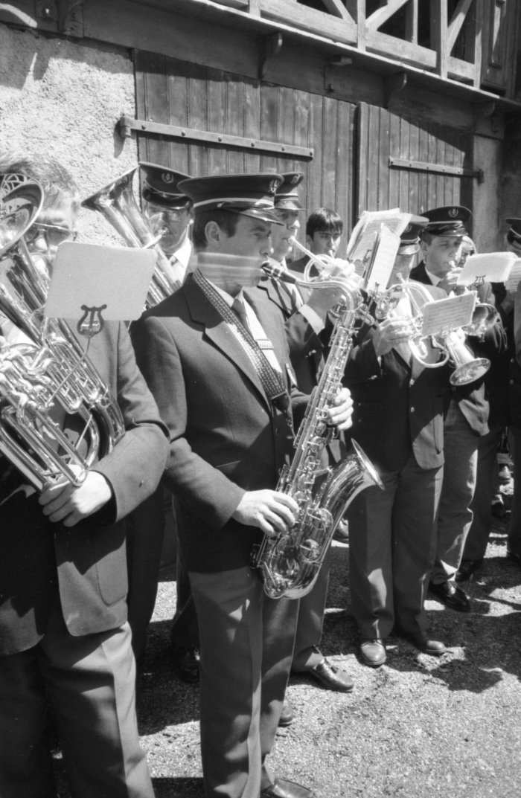
 | Photos de la fanfare et d'une vente de bescoins devant l'église (7-017) | Photos de la fanfare et d'une vente de bescoins devant l'église
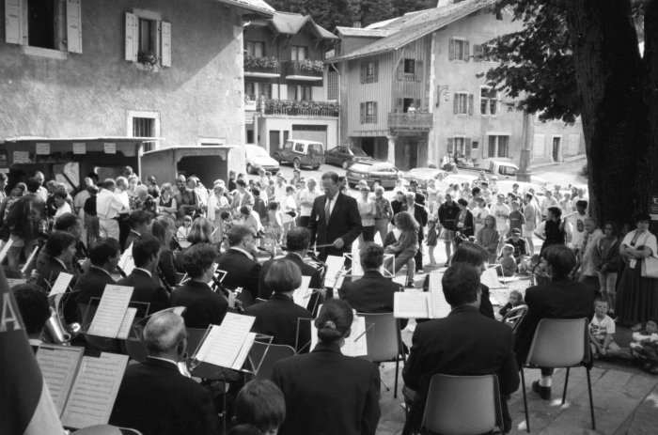 | Photos lors d'un concert de l'harmonie de Sixt à la kermesse (7-022) | Photos lors d'un concert de l'harmonie de Sixt à la kermesse

